Estadísticas
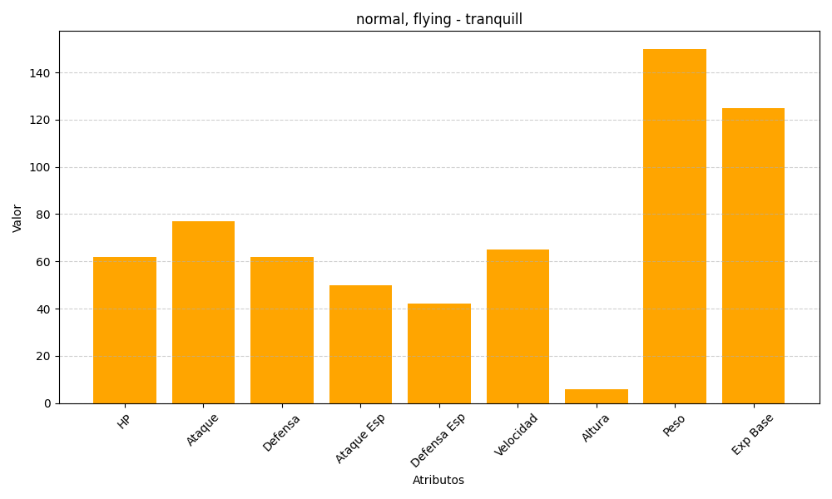
ID | Nombre | Tipo | HP | Ataque | Defensa | Ataque Especial | Defensa Especial | Velocidad | Altura | Peso | Experiencia Base
520 | tranquill | normal, flying | 62 | 77 | 62 | 50 | 42 | 65 | 6 | 150 | 125

